標籤樣板
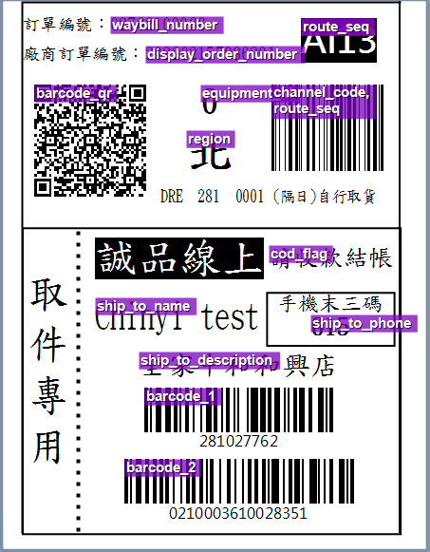
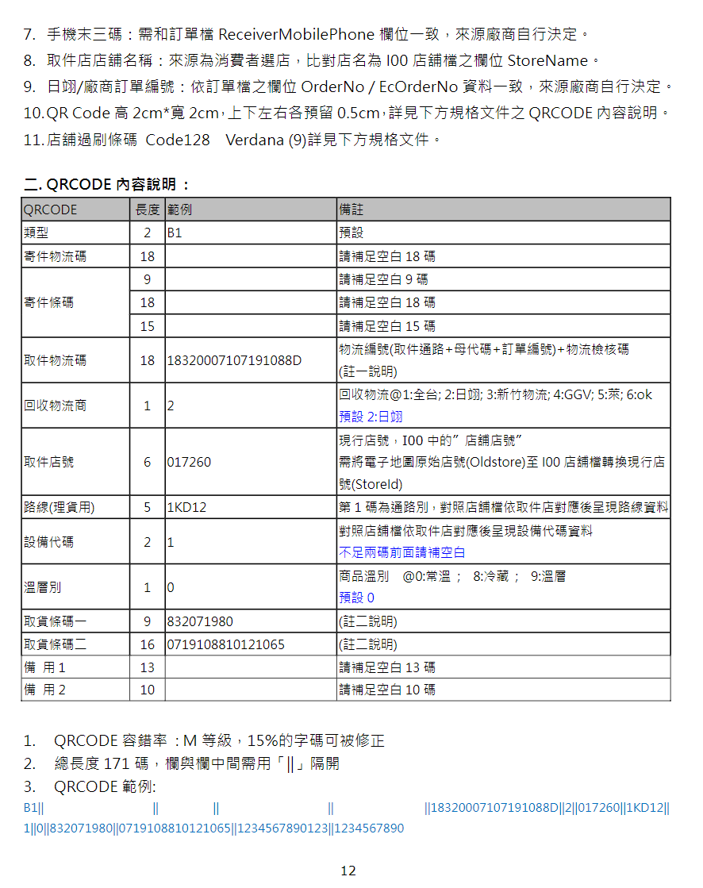
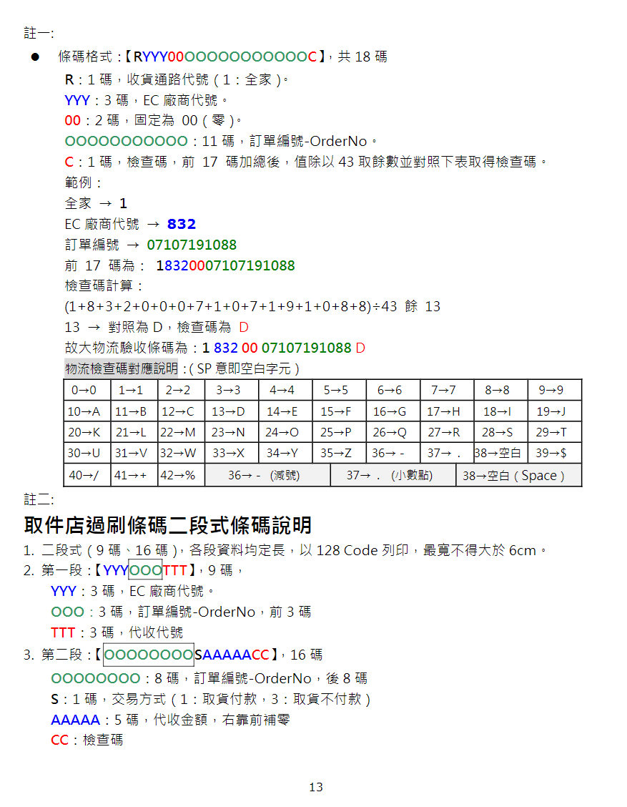
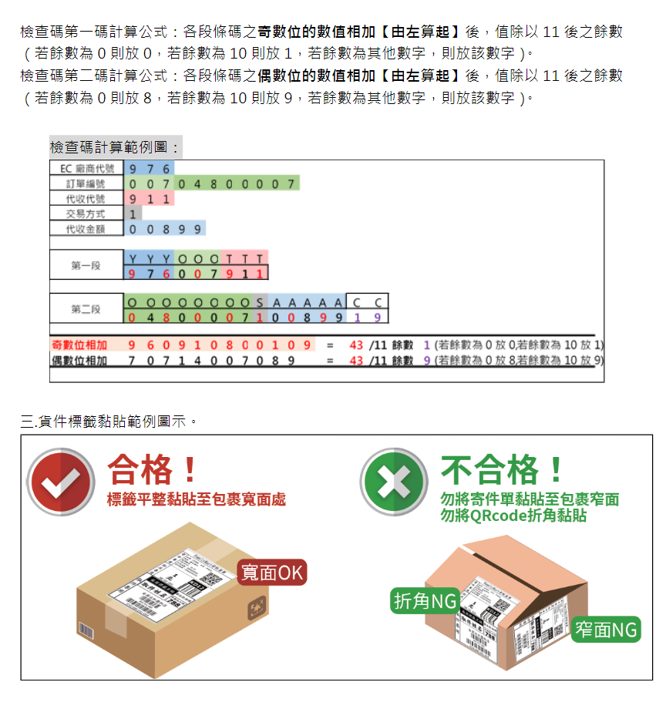
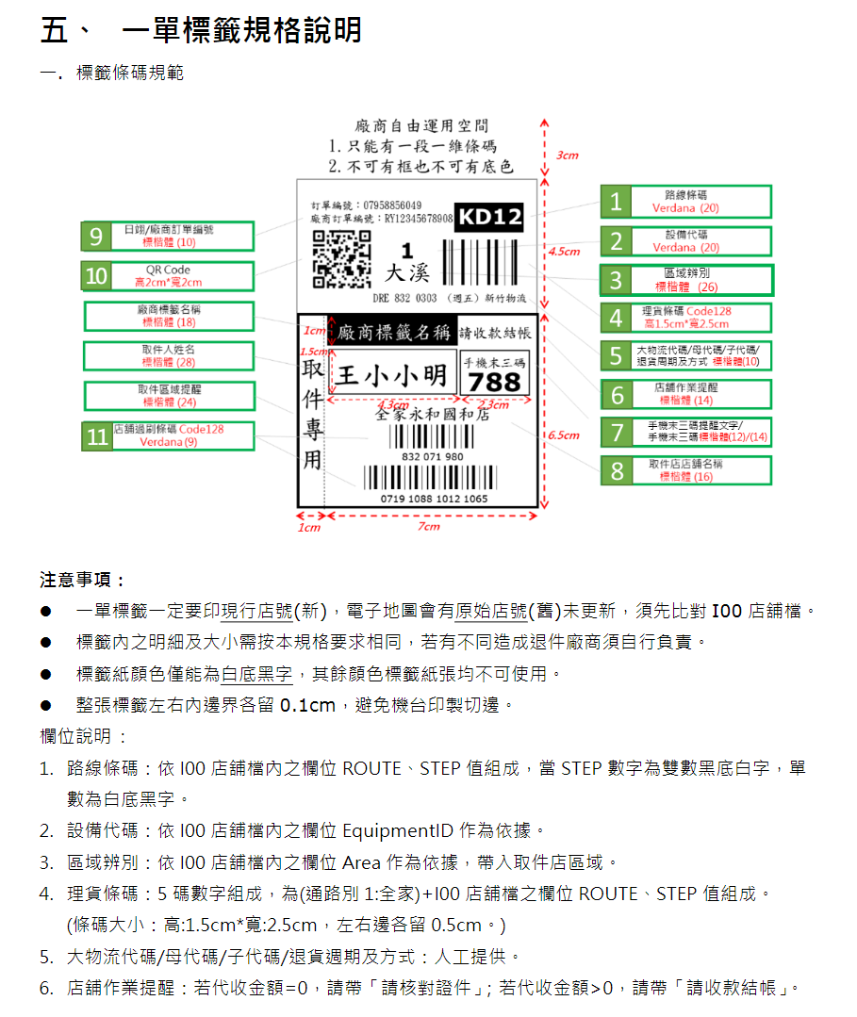
自訂

訂單編號： |  | waybill_number |  | route_seq
廠商訂單編號： |  | display_order_number
barcode_qr |  | equipment_id |  |  | channel_code+route_seq

 |  | region

 |  | DRE | 281 | 1 | (隔日)自行取貨
取件專用 | 誠品線上 |  |  |  | cod_flag

 | ship_to_name |  |  |  | 手機末三碼
 |  |  |  |  | ship_to_phone

 | ship_to_description

 | barcode_1

 | barcode_2

